상품제안서
미니캔버스 숄더에코백 | 상품코드: S47685

 |  |  |  |  |  |  | 02-713-8555 | www.synergygift.co.kr
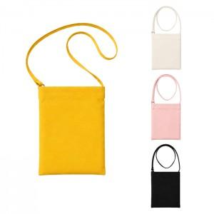

【상세/제작정보】

【인쇄/포장옵션】 | 실크, DTF필름전사 / 포장불가능

【공급단가】 | 수량 | 50~ | 100~ | 300~ | 1,000~ | 3,000~
*VAT별도 | 단가 | 12,330원 | 3,810원 | 3,630원 | 3,450원 | 3,360원

【상품 URL】 | https://www.synergygift.co.kr:443/src/goods_detail.php?gdno=47685

